对账
订单号 | 入住日期 | 离店日期 | 应收 |  |  |  | ,
999223563125253 | 2023-07-08 | 2023-07-09 | 610 | 610.00 | 3211686 | 0 | ,3211686 | 直采
999223832500912 | 2023-06-29 | 2023-07-02 | 1060 | 1060.00 | 3284177 | 0 | ,3284177 | 直采
999224090550892 | 2023-07-05 | 2023-07-08 | 1065 | 1065.00 | 3352624 | 0 | ,3352624 | 直采
999224362505092 | 2023-07-07 | 2023-07-09 | 8600 | 8600.00 | 3409425 | 0 | ,3409425 | 直采
999224385135313 | 2023-07-12 | 2023-07-14 | 3032 | 3032.00 | 3414797 | 0 | ,3414797 | 直采
999224548690105 | 2023-07-03 | 2023-07-05 | 700 | 700.00 | 3452037 | 0 | ,3452037 | 直采
999224550989168 | 2023-07-09 | 2023-07-14 | 1605 | 1605.00 | 3452780 | 0 | ,3452780 | 直采
999224567844290 | 2023-07-07 | 2023-07-09 | 700 | 700.00 | 3454248 | 0 | ,3454248 | 直采
999224585121014 | 2023-07-11 | 2023-07-13 | 4376 | 4376.00 | 3458530 | 0 | ,3458530 | 直采
999224587665869 | 2023-07-09 | 2023-07-12 | 1638 | 1638.00 | 3459579 | 0 | ,3459579 | 直采
999224856192649 | 2023-07-10 | 2023-07-14 | 1284 | 1284.00 | 3526476 | 0 | ,3526476 | 直采
999224864629404 | 2023-07-05 | 2023-07-09 | 2568 | 2568.00 | 3528045 | 0 | ,3528045 | 直采
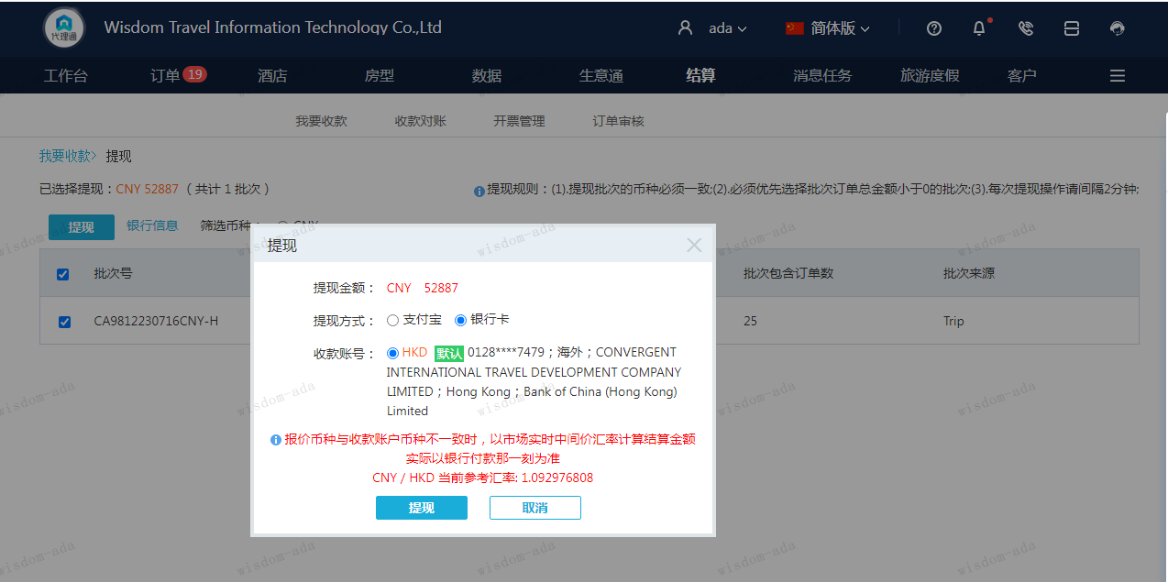
999224866252593 | 2023-06-30 | 2023-07-02 | 4000 | 4000.00 | 3528049 | 0 | ,3528049 | 直采
999224870949828 | 2023-07-08 | 2023-07-11 | 963 | 963.00 | 3529527 | 0 | ,3529527 | 直采
999224877568240 | 2023-07-01 | 2023-07-03 | 2388 | 2388.00 | 3531206 | 0 | ,3531206 | 直采
999224878482786 | 2023-06-28 | 2023-07-02 | 1284 | 1284.00 | 3531884 | 0 | ,3531884 | 直采
999224879260266 | 2023-07-10 | 2023-07-12 | 1400 | 1400.00 | 3531873 | 0 | ,3531873 | 直采
999224879915347 | 2023-07-08 | 2023-07-10 | 700 | 700.00 | 3531882 | 0 | ,3531882 | 直采
999224894232466 | 2023-07-07 | 2023-07-09 | 4000 | 4000.00 | 3535425 | 0 | ,3535425 | 直采
999224897747319 | 2023-07-07 | 2023-07-11 | 2568 | 2568.00 | 3536168 | 0 | ,3536168 | 直采
999224903385754 | 2023-07-11 | 2023-07-14 | 5254 | 5254.00 | 3537595 | 0 | ,3537595 | 直采
999224914340510 | 2023-06-28 | 2023-07-02 | 1284 | 1284.00 | 3540335 | 0 | ,3540335 | 直采
999224978067186 | 2023-06-29 | 2023-07-02 | 1808 | 1808.00 | 3556742 | 0 | ,3556742 | 直采

 |  |  | 52887
 |  |  | CNY 52887

A230717093617911 | 52887 | 57804.26
CNY / HKD 当前参考汇率: 1.092976808
总计：52887 CNY/ 57804.26 HKD

